Склад
Весь ассортимент по 150 рублей

№ | ФОТО | Наименование | Цвет. | Остаток | Кол-во в одном мешке
2 |  | Футболки мужские к.р., 100% хб, кулирка плотность 140-145гр/м2, размеры 46-50 , марка "Барчиной" |  |  | 135
 |  |  | Серый | 450
 |  |  | Чёрный | 540
ВСЕГО: |  |  |  | 990
1 | 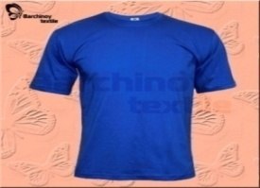 | Футболки мужские к.р., , 100% хб, кулирка плотность 125-130гр/м2, размеры 48-56, марка "LENS" | Бежевый | 5535 | 135
 |  |  | Салатовый | 3500
ВСЕГО: |  |  |  | 9035
2 |  | Футболки мужские к.р., , 100% хб, кулирка плотность 140-145 гр/м2, размеры 46-50, марка Барчиной | Серый | 735 | 135
 |  |  | Чёрный | 1080
 |  |  | Василёк | 135
 |  |  | Разный | 125
ВСЕГО: |  |  |  | 2075
3 | 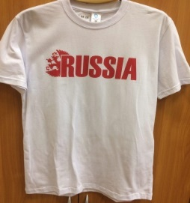 | Футболки мужские к.р., с принтом "RUSSIA", 100% хб, кулирка плотность 140-145гр/м2, размеры 48-56 , марка "Барчиной" | Белый | 630 | 135
ВСЕГО: |  |  |  | 630
4 |  | Футболки мужские к.р., нательные, 100% хб, кулирка плотность 120-125гр/м2, размеры 48-56 , марка "НОА" | Белый | 1200 | 135
ВСЕГО: |  |  |  | 1200
5 | 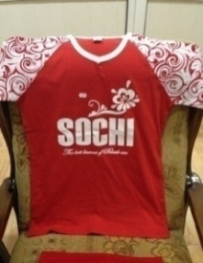 | Футболки мужские к.р., с принтом "SOCHI", V-горловина, 100% хб, кулирка плотность 140-145гр/м2, размеры 48-56 , марка "Барчиной" | Разные | 140 | 140
ВСЕГО: |  |  |  | 140
6 |  | Футболки женские к.р., с принтом "SOCHI", V-горловина, 100% хб, кулирка плотность 140-145гр/м2, размеры 44-52 , марка "Барчиной" | красный | 842 | 180
ВСЕГО: |  |  |  | 842
7 | 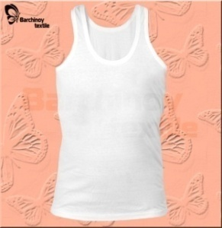 | Майки мужские, 100% хб, кулирка плотность 115-120гр/м2, размеры 46-50 , марка "Барчиной" | Серый | 750 | 210
 |  |  | Чёрный | 210
ВСЕГО: |  |  |  | 960
8 |  | Майки мужские, 100% хб, кулирка плотность 115-120гр/м2, разные размеры и цвета , марка "Барчиной" | Разные | 2800 | 210
ВСЕГО: |  |  |  | 2800
9 | 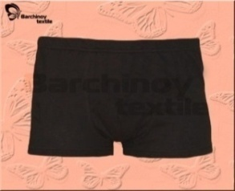 | Трусы-шорты мужские, 100% хб, кулирка плотность 115-120гр/м2, размеры 48-56 , марка "Барчиной" | Серый | 1000 | 250
 |  |  | Зелёный | 1220
 |  |  | Чёрный | 102
ВСЕГО: |  |  |  | 2322
10 |  | Шорты мужские на завязке, 100% хб, пике, плотность 145-150гр/м2, размеры 48-56 , марка "Барчиной" | Чёрный | 120 | 120
ВСЕГО: |  |  |  | 120
11 | 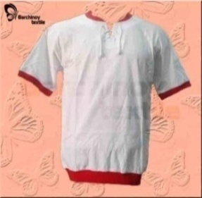 | Футболки мужские на завязке, 100% хб, кулирка плотность 135-140гр/м2, размеры 48-56 , марка "Барчиной" | Белый | 3120 | 120
 |  |  | красный | 460
ВСЕГО: |  |  |  | 3580
12 | 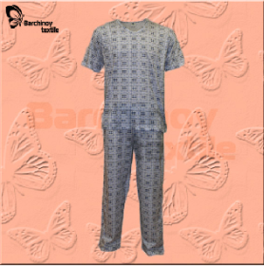 | Пижама мужская, с набивкой "Газета" "20022,100% хб, кулирка,плотность 130-140гр/м2, размеры 48-56, марка "НОА" | Серый | 2175 | 60
ВСЕГО: |  |  |  | 2175
13 | 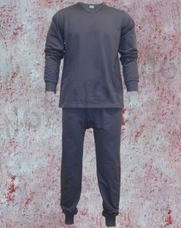 | Бельё мужские, 100% хб, кулирка, плотность 135-140гр/м2, размеры 48-56 | Сафари (Бежевый) | 9735 | 50
ВСЕГО: |  |  |  | 9735
14 | 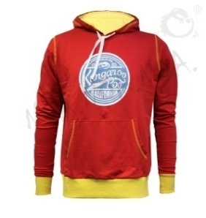 | Толстовки мужские с принтами, 100% хб, футер с начёсом плотность 180-200гр/м2, размеры 48-54 , марка "Барчиной" | Красный | 288 | 56
 |  |  | Т-синий | 168
 |  |  |  | 456
15 | 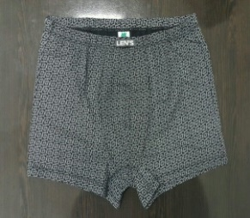 | Трусы-шорты мужские, 100% хб, кулирка плотность 115-120гр/м2, размеры 48-58 , марка "Барчиной" | Разный | 2854 | 360
ВСЕГО: |  |  |  | 2854
16 |  | Майка для мальчиков 10095,рибана,100% хб, ,плотность 160гр/м2, размеры 28-36 | Бежевый | 352 | 355
ВСЕГО: |  |  |  | 352
17 |  | Майка для девочек,10096,100% хб, рибана,плотность 160гр/м2, размеры 28-36 | Розовый | 1287 | 300
ВСЕГО: |  |  |  | 1287
18 |  | Майки детские,10011, 100% хб, кулирка набивная,плотность 120-125гр/м2, размеры 28-36 | Салатовый | 1680 | 400
ВСЕГО: |  |  |  | 1680
19 |  | Детские трусы для девочек,10041,100% хб, рибана,плотность 160гр/м2, размеры 28-36 | Разные | 5195 | 500/600
ВСЕГО: |  |  |  | 5195
20 |  | Шорты для мальчиков,10032,100% хб, кулирка набивная,плотность 120-130гр/м2, размеры 28-36 | Белый | 2430 | 500/560
ВСЕГО: |  |  |  | 2430
21 |  | Комплект для мальчиков,10006,100% хб, кулирка набивная,плотность 120-130гр/м2, размеры 28-36 | в ассортименте | 2025 | 300/250
ВСЕГО: |  |  |  | 2025
22 |  | Комплект для девочек,10007,100% хб, кулирка набивная,плотность 120-130гр/м2, размеры 28-36 | Белый | 1500 | 300
ВСЕГО: |  |  |  | 1500
23 | 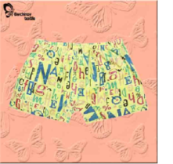 | Шорты для мальчиков,10029,100% хб, кулирка набивная,плотность 120-130гр/м2, размеры 28-36 , марка "НОА" | Белый | 1200 | 600

ВСЕГО: |  |  |  | 1200
24 |  | Детская футболка, Модель-10050,100% хб, кулирка,плотность 130гр/м2, размеры 28-36 | ментол | 300 | 360/300
 |  |  | красный | 1440
 |  |  | Белый | 273
 |  |  | Разный | 1685
ВСЕГО: |  |  |  | 3698
25 |  | Подростковая футболка, Модель-10050,100% хб, кулирка,плотность 130гр/м2, размеры 28-36 | Серый | 1574 | 200
 |  |  | Разный | 959
ВСЕГО: |  |  |  | 2533
26 | 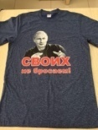 | футболка подростковая 36-46 (позиция 3) 30/1 карде кулирка набивная | Белый | 2268 | 252
 |  |  | Серый | 1764
 |  |  | Т-синий | 2016
 |  |  | Разный | 252
ВСЕГО: |  |  |  | 6300
27 |  | футболка детская 28-36 (позиция 4) 30/1 карде кулирка набивная | Белый | 1600 | 400
 |  |  | Серый | 1598
 |  |  | Т-синий | 1600
 |  |  | Разный | 800
ВСЕГО: |  |  |  | 5598
28 | 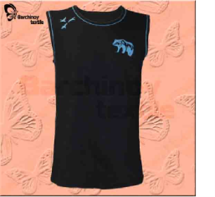 | Мужская футболка Безрукавка без кантик 58-66 30/1 карде кулирка.Однотонная | Василёк | 235 | 160
 |  |  | Красный | 400
 |  |  | Т-синий | 400
 |  |  | Бирюза | 400
 |  |  | Белый | 400
ВСЕГО: |  |  |  | 1835
29 | 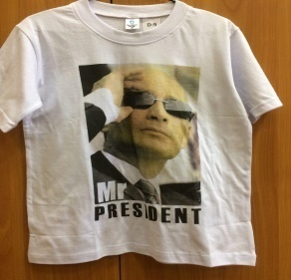 | футболка подростковая 36-46 (позиция 3) 30/1 карде кулирка с принтом | Белый | 1260 | 252
ВСЕГО: |  |  |  | 1260
30 |  | футболка детская 28-36 (позиция 4) 30/1 карде кулирка с принтом | Белый | 960 | 400
ВСЕГО: |  |  |  | 960
31 | 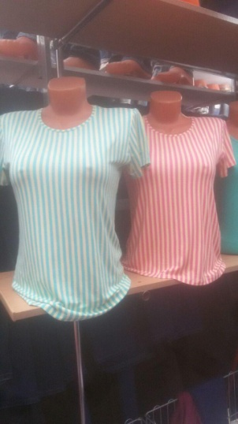 | Женская футболка S-XL вискоза с полосками | С голубой и розовой полосками | 1928 | 216
ВСЕГО: |  |  |  | 1928
32 |  | Трусы-шорты мужские, 100% хб, кулирка плотность 115-120гр/м2, размеры 48-56 , марка "Барчиной" | Чёрный | 7000 | 250
ВСЕГО: |  |  |  | 7000
33 | 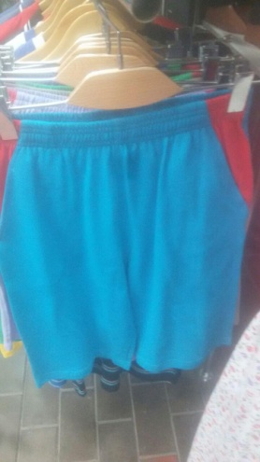 | Шорты мужские на завязке, 100% хб, пике, плотность 145-150гр/м2, размеры 48-56 , марка "Барчиной" | Разные | 1755 | 135
ВСЕГО: |  |  |  | 1755
34 | 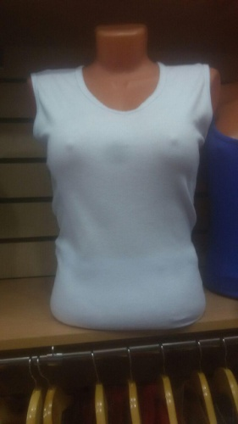 | Безрукавка женская, 100% хб, рибана, плотность 150-160гр/м2, размеры 46-54 , марка "Барчиной" | Белый | 900 | 180
ВСЕГО: |  |  |  | 900
35 |  | Майка мужская с разноцветными полосками, 100% хб, кулирка вязанная, плотность 140-145гр/м2, размеры 48-54 , марка "Барчиной" | Разные | 1680 | 240
ВСЕГО: |  |  |  | 1680
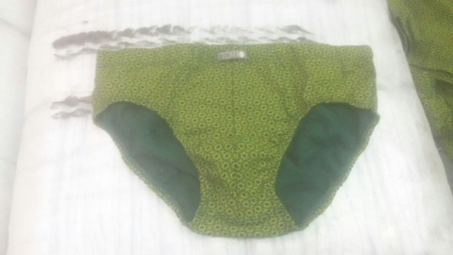 36 |  | Трусы-слипы мужские с набивкой, 100% хб, кулирка, плотность 130гр/м2, разные размеры, марка "Торро", "Барчиной" | Разные | 4596
ВСЕГО: |  |  |  | 4596
37 |  | Лосины женские с набивкой, 100% хб, разные размеры, марка "Барчиной" | Разные | 1270
ВСЕГО: |  |  |  | 1270
38 | 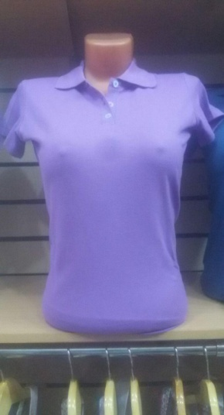 | Женское поло с кр рукавом 44-52 . 30/1 карде ПИКЕ. Однотон | Белый | 480 | 160
 |  |  | бирюза | 480
 |  |  | красный | 120
 |  |  | Розовый | 480
 |  |  | Синий | 480
 |  |  | Т-синий | 480
 |  |  | Разные | 1600
ВСЕГО: |  |  |  | 4120
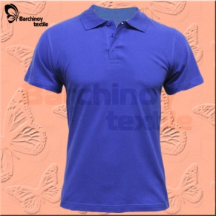
39 |  | Мужское поло с кр рукавом 48-56 . 30/1 карде ПИКЕ . Однотон | Фиолетовый | 199 | 100
 |  |  | Чёрный | 90
 |  |  | Разный | 210
 |  |  |  | 499
40 | 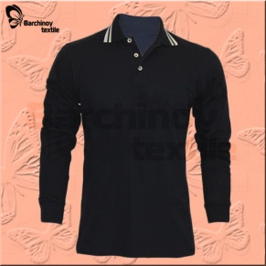 | Поло мужское с длинными рукавами 48-56, 30/1 карде ПИКЕ . Однотон | бирюза | 512 | 75
 |  |  | Красный | 150
 |  |  |  | 662
41 |  | Трусы-шорты мужские с набивкой, 100% хб, кулирка, плотность 130гр/м2, разные размеры, марка "Торро" | Хаки | 2205 | 50
ВСЕГО: |  |  |  | 2205
42 |  | Трусы-боксеры мужские с набивкой, 100% хб, кулирка, плотность 130гр/м2, разные размеры, марка "Торро" | Хаки | 996 | 50
ВСЕГО: |  |  |  | 996
43 | 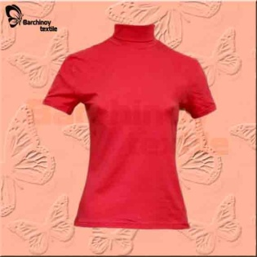 | Водолазка женская 100 % хб,кулирка 44-52 размеры | разные | 300 | 150
ВСЕГО: |  |  |  | 300
44 | 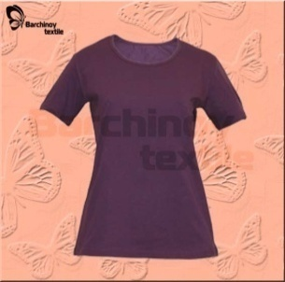 | Футболка женская 100 % хб, кулирка 44-52 размеры | разные | 600 | 200
 |  |  |  | 165
ВСЕГО: |  |  |  | 765
45 | 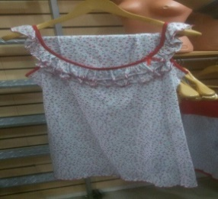 | Пижама женская 100 % хб, кулирка 44-52 размеры | разные | 1360 | 135/105/85
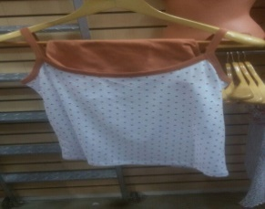
ВСЕГО: |  |  |  | 1360
46 |  | Лямка женская 100 % хб, кулирка 44-52 размеры | Белый | 300 | 300

ВСЕГО: |  |  |  | 300
47 | 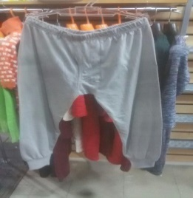 | Калсоны детские 100 % хб. Футер с начёсом 28-36 | разные | 870 | 200
ВСЕГО: |  |  |  | 870
48 | 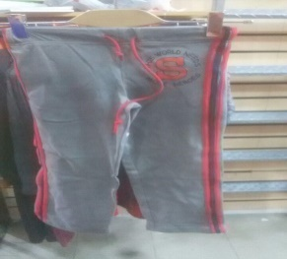 | Трыко S детские 100 % хб. Футер с начёсом 28-36 | разные | 155 | 80/75
ВСЕГО: |  |  |  | 155
49 | 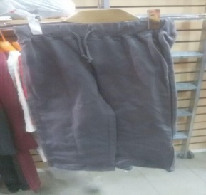 | Трыко детские 100 % хб. кулирка 28-36 | разные | 200 | 120/80
ВСЕГО: |  |  |  | 200
50 | 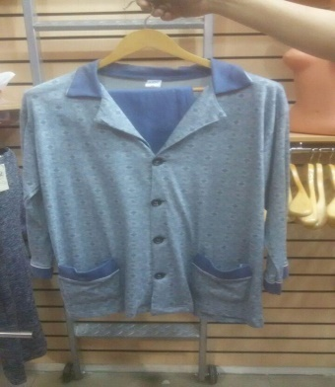 | Пижама мужская, с набивкой "Газета" "20022,100% хб, кулирка,плотность 130-140гр/м2, размеры 48-56, марка "НОА" | Серый | 80 | 40
ВСЕГО: |  |  |  | 80

ИТОГО: |  |  |  | 108418

